Sheet1
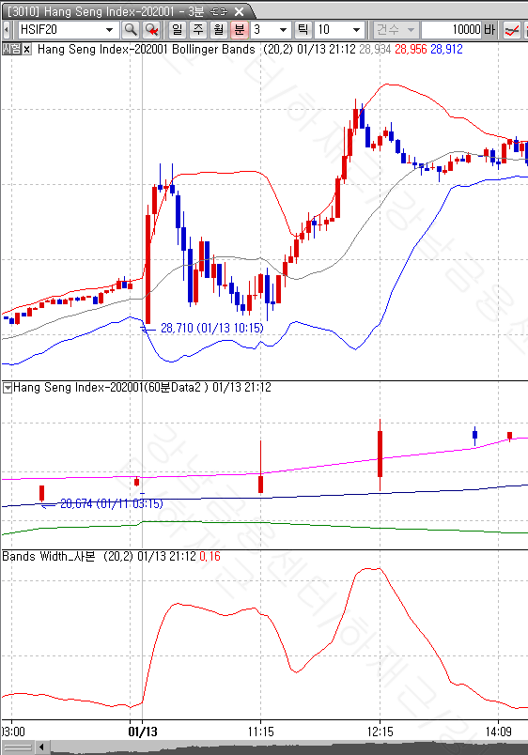
HSIF20 3분봉상
1월 13일 10:24분봉의 저가가 볼린저밴드 상단 위에 위치하였으나
매도신호가 생성되지 않음

